Лист1
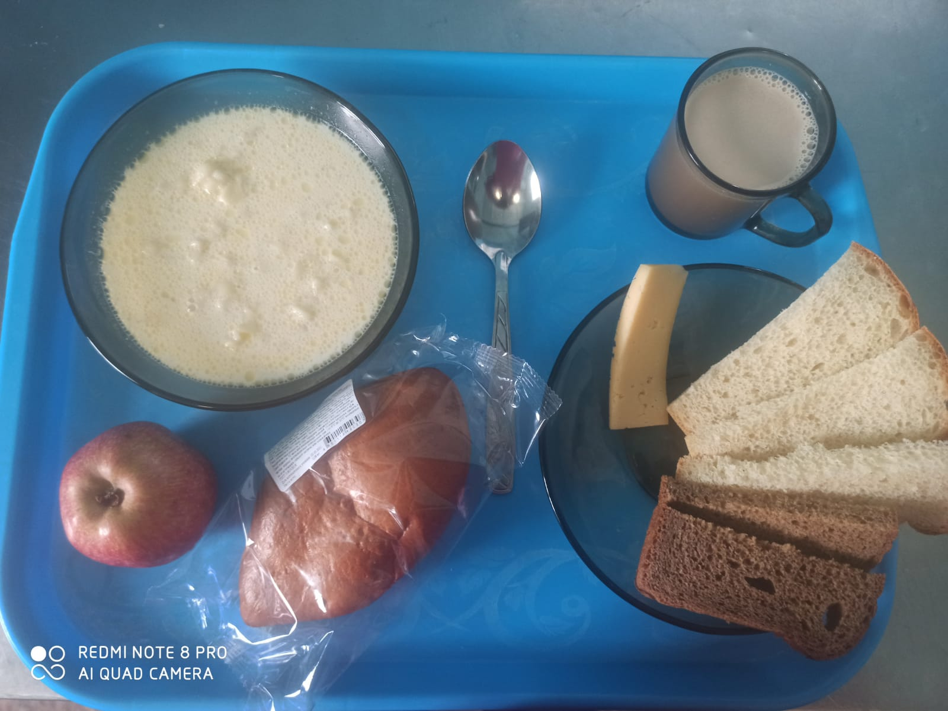
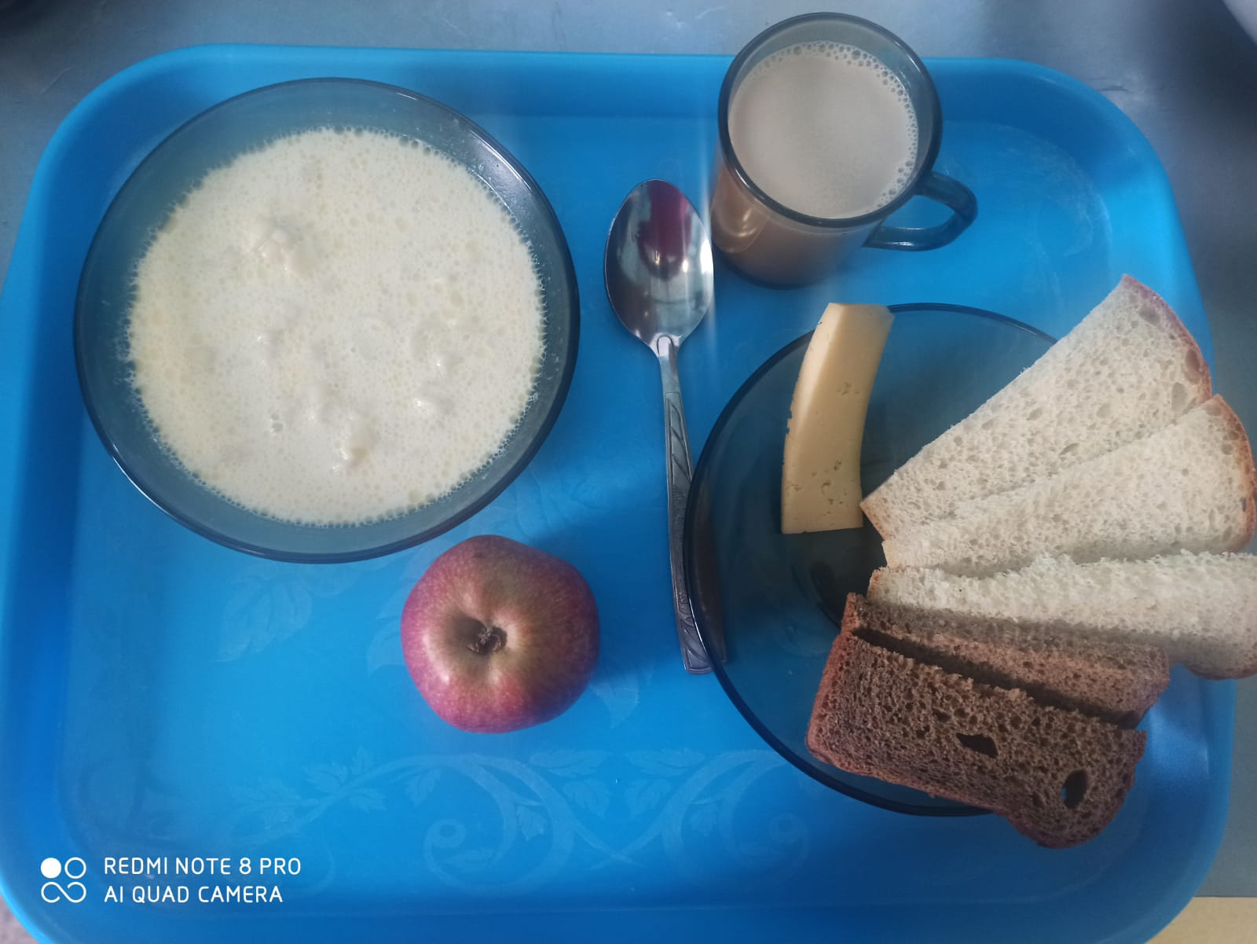
Школа | МБОУ ООШ №25 имени В.В.Буракова станицы Баракаевской |  |  | Отд./корп |  |  |  | День | 03.03.2022г

Прием пищи | Раздел | № рец. | Блюдо | Выход, г | Цена | Калорийность | Белки | Жиры | Углеводы

5-9 классы | Фрукты | 112 | Яблоки | 97 |  | 45.59 | 0.38 | 0.38 | 9.50
завтрак | Гор.блюдо | 171 | Суп молочный с макаронами | 250 |  | 182.50 | 7.12 | 6.50 | 23.62
 |  | 100 | Сыр порционно | 13 |  | 44.54 | 3.32 | 3.38 | 0.00
 | Хлеб | 108 | Хлеб пшеничный | 44 |  | 103.40 | 3.34 | 0.35 | 34.21
 | Хлеб | 109 | Хлеб ржаной | 32 |  | 55.68 | 2.11 | 0.38 | 16.01
 | Напиток | 501 | Кофейный напиток с молоком | 200 |  | 79.00 | 3.20 | 2.70 | 15.90
 |  |  |  |  | 32.50р. | 510.71 | 19.47 | 13.69 | 99.24
 | Горячее блюдо | 171 | Суп молочный с макаронами | 250 |  | 182.50 | 7.12 | 6.50 | 23.62
сотрудники |  | 100 | Сыр порционно | 13 |  | 44.54 | 3.32 | 3.38 | 0.00
завтрак | Хлеб | 108 | Хлеб пшеничный | 44 |  | 103.40 | 3.34 | 0.35 | 34.21
 | Хлеб | 109 | Хлеб ржаной | 32 |  | 55.68 | 2.11 | 0.38 | 16.01
 | Напиток | 501 | Кофейный напиток с молоком | 200 |  | 79.00 | 3.20 | 2.70 | 15.90
 |  |  |  |  | 26.85р. | 465.12 | 19.09 | 13.31 | 89.74
Дети ОВЗ, инвалиды | Фрукты | 112 | Яблоки | 95 |  | 44.65 | 0.38 | 0.38 | 9.31
завтрак | Гор.блюдо | 171 | Суп молочный с макаронами | 250 |  | 182.50 | 7.12 | 6.50 | 23.62
 |  | 100 | Сыр порционно | 13 |  | 44.54 | 3.32 | 3.38 | 0.00
 | Хлеб | 108 | Хлеб пшеничный | 44 |  | 103.40 | 3.34 | 0.35 | 34.21
 | Хлеб | 109 | Хлеб ржаной | 32 |  | 55.68 | 2.11 | 0.38 | 16.01
 | Напиток | 501 | Кофейный напиток с молоком | 200 |  | 79.00 | 3.20 | 2.70 | 15.90
 | Булочные изделия | 586 | Пирожок печеный сладкий | 80 |  | 203.00 | 4.30 | 5.00 | 35.30
 |  |  |  |  | 56.64р. | 509.77 | 19.47 | 13.69 | 99.05

